基準点 点の記作成例
点 の 記
基 準 点 | Ｘ |  | Ｙ | 点 名
座標値 | 1017.3054 |  | 909.7817 | T.3 |  | の部分に入力する

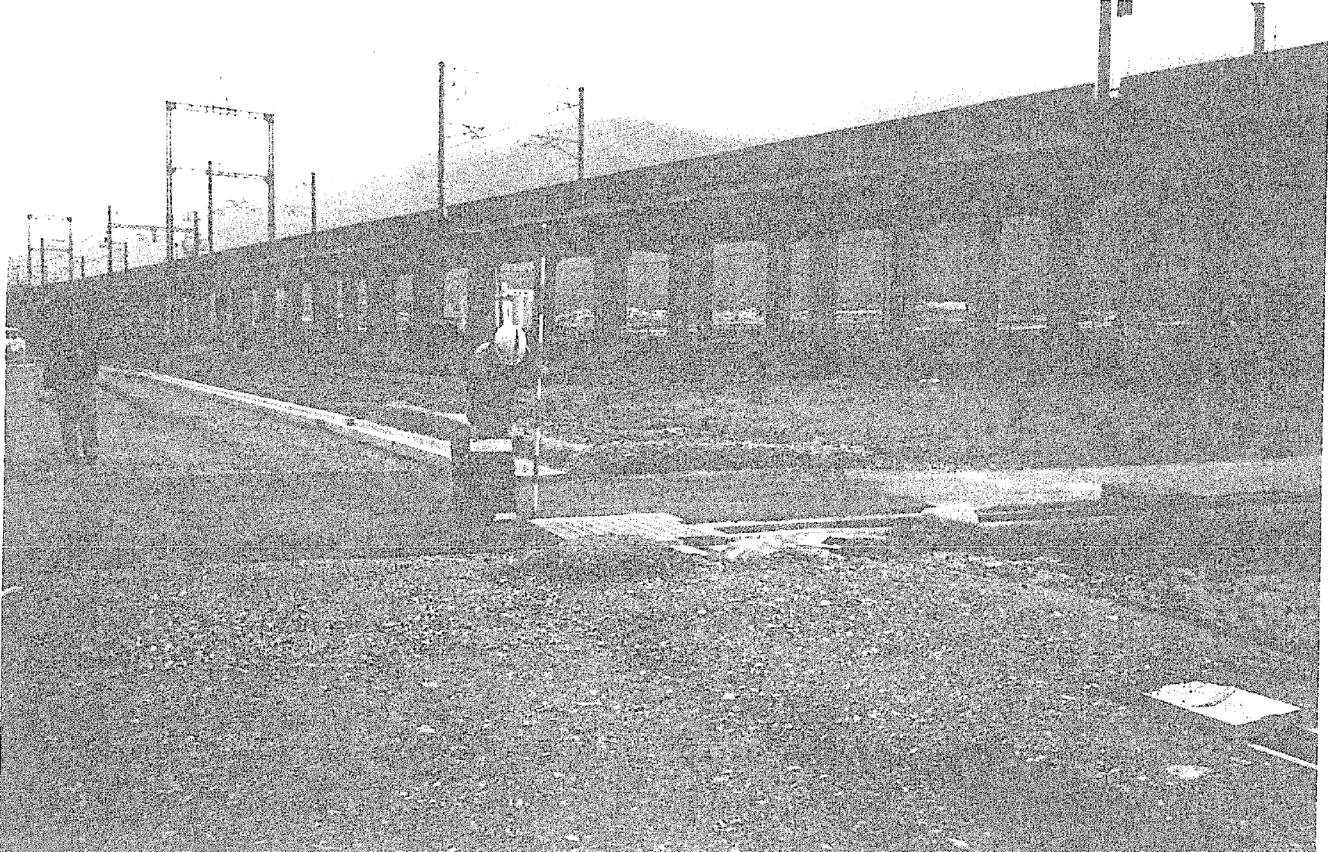 |  |  |  |  | 全景写真

作成例

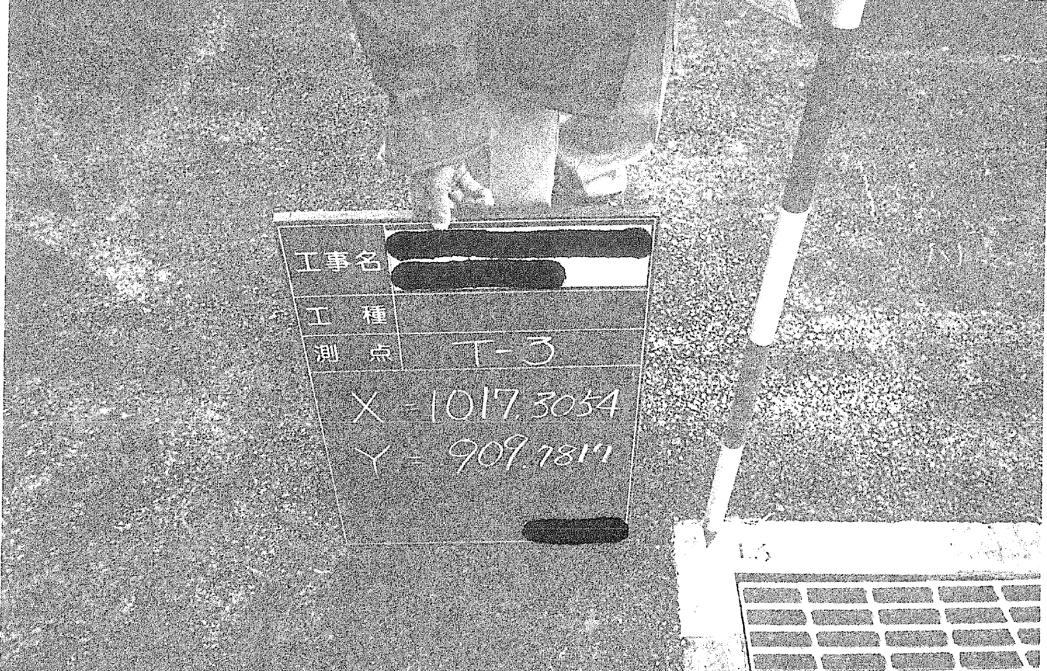 |  |  |  |  | アップ写真

点の位置がわかるように、周辺の状況をスケッチする。 |  | 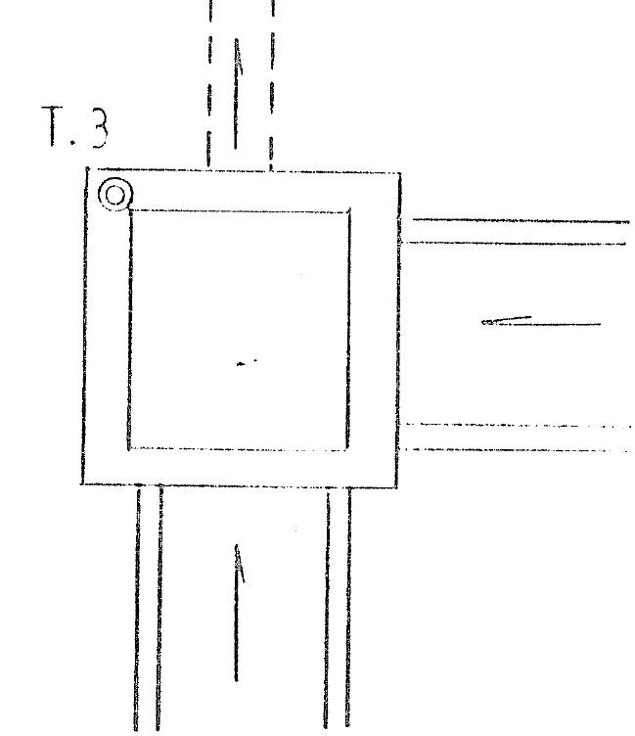 |  |  | 略 図

境界点 点の記作成例
点 の 記
境 界 点 |  | Ｘ |  | Ｙ | 偏心量 | 点 名
座標値 | 設 計 | 990.947 |  | 994.232 | 0.001 | 1755 |  | の部分に入力する
 | 出来形 | 990.946 |  | 994.233

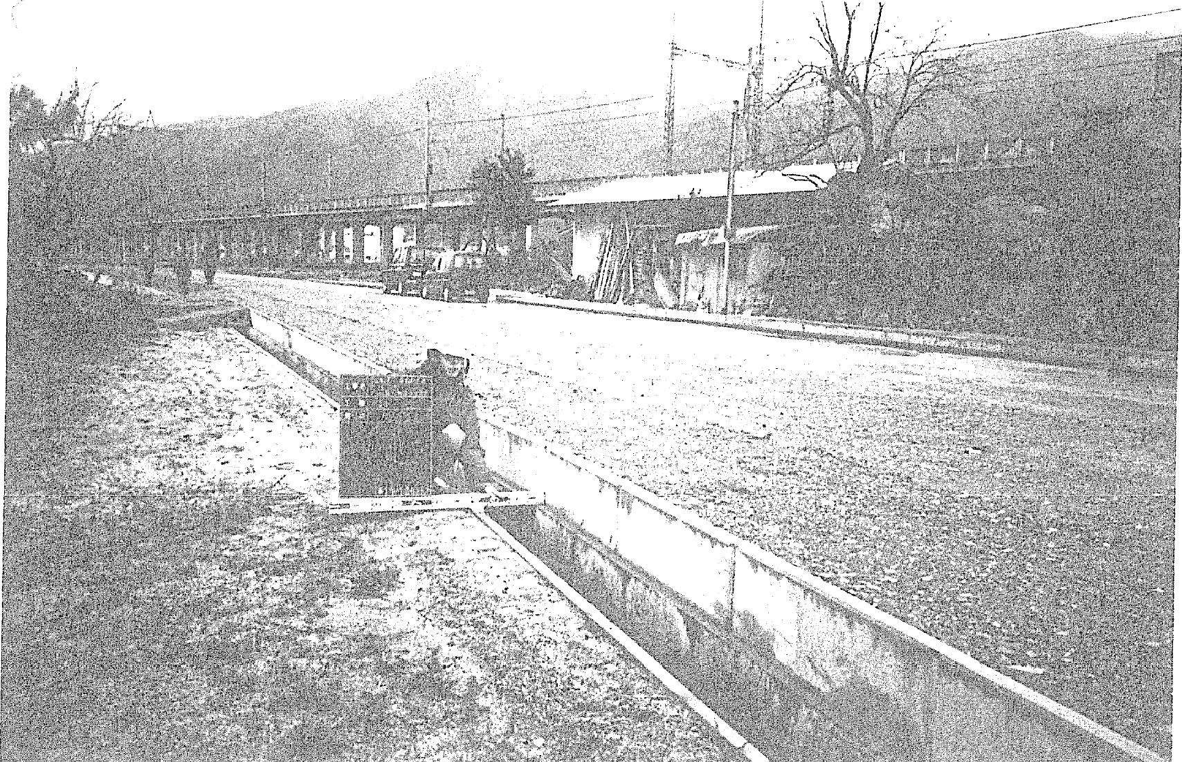 |  |  |  |  |  |  | 全景写真
作成例

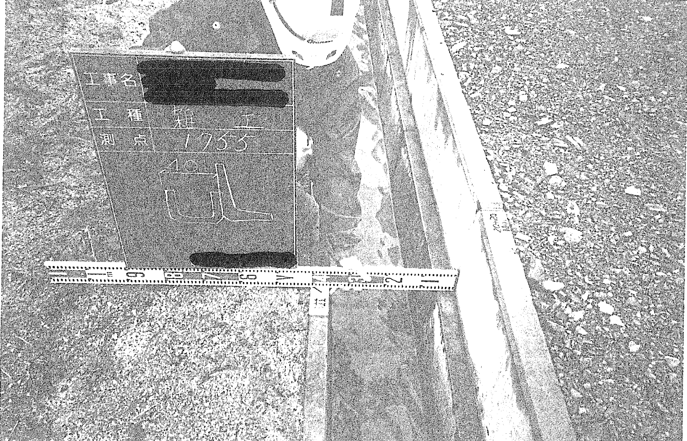 |  |  |  |  |  |  | アップ写真

点の位置がわかるように、周辺の状況をスケッチする。 横断距離を測定する場合は、横断図の略図でもよい。 （この場合、測定値を併記する。） |  |  | 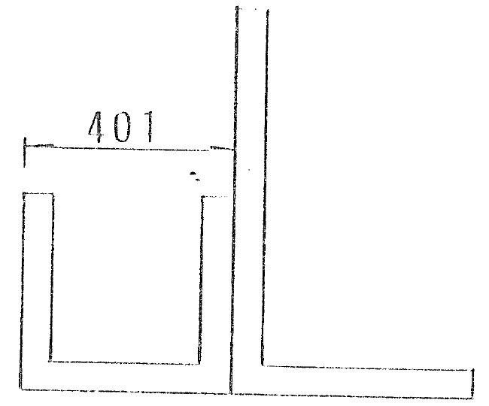 |  |  |  | 略 図

